수습사원 교육보고_상세
디자인 실무 교육
UIUX 그룹웨어 시안 | 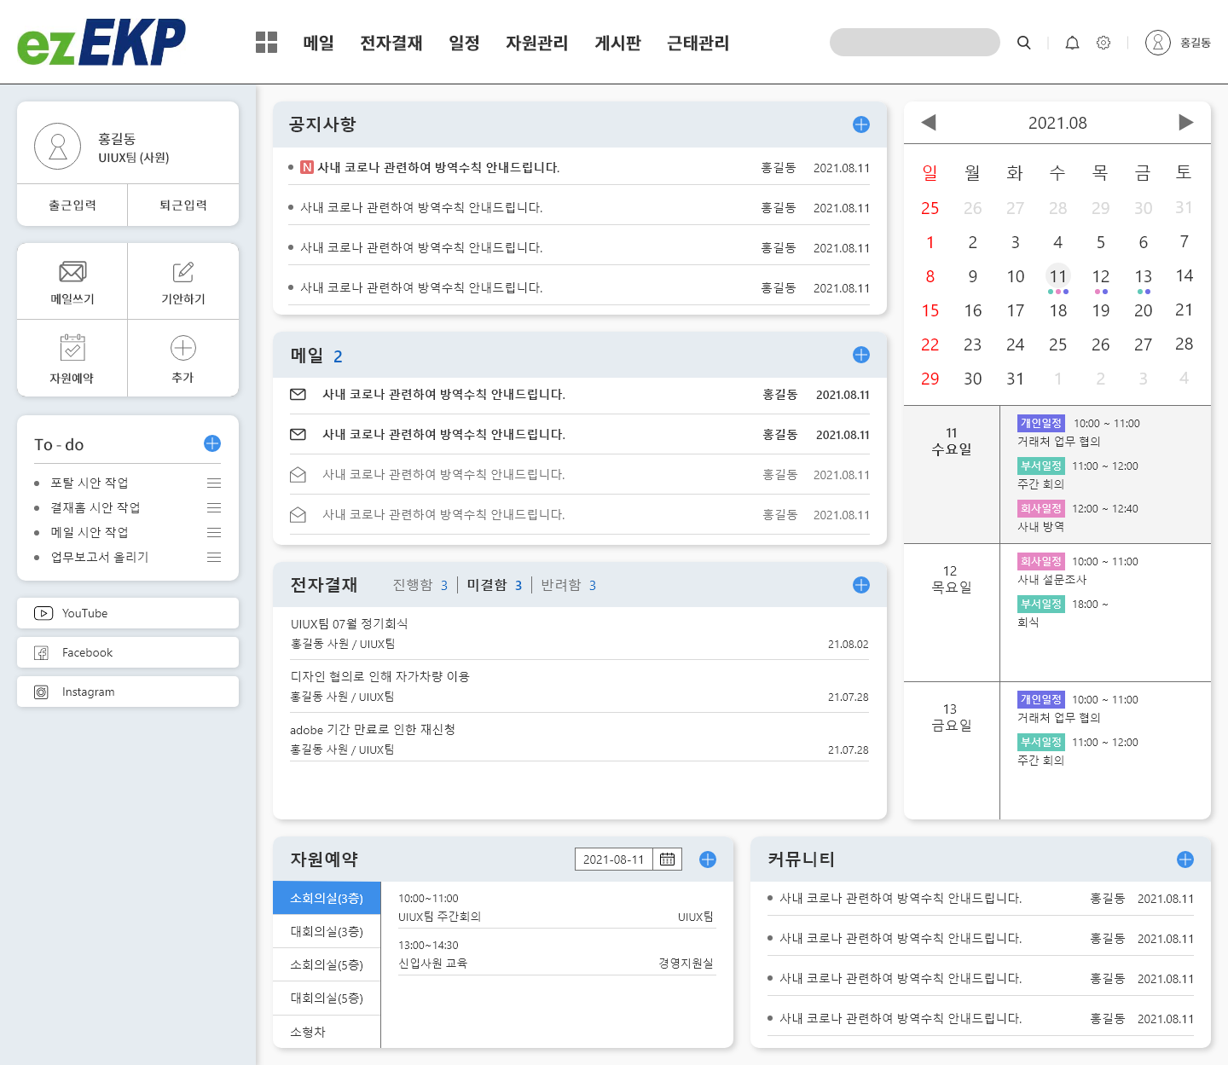 | 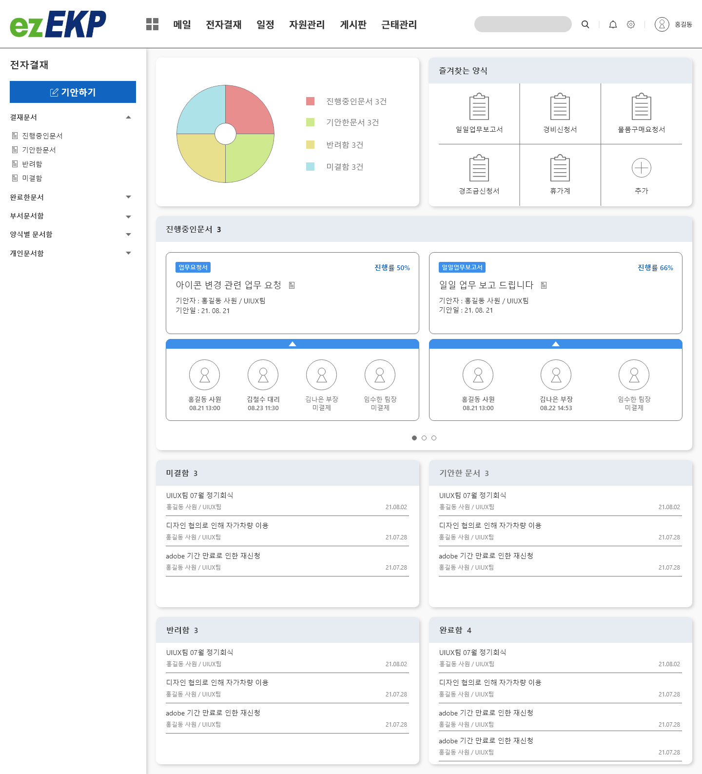
 | UIUX 그룹웨어 메인 | UIUX 그룹웨어 결재홈
모바일 그룹웨어 와이어프레임 | 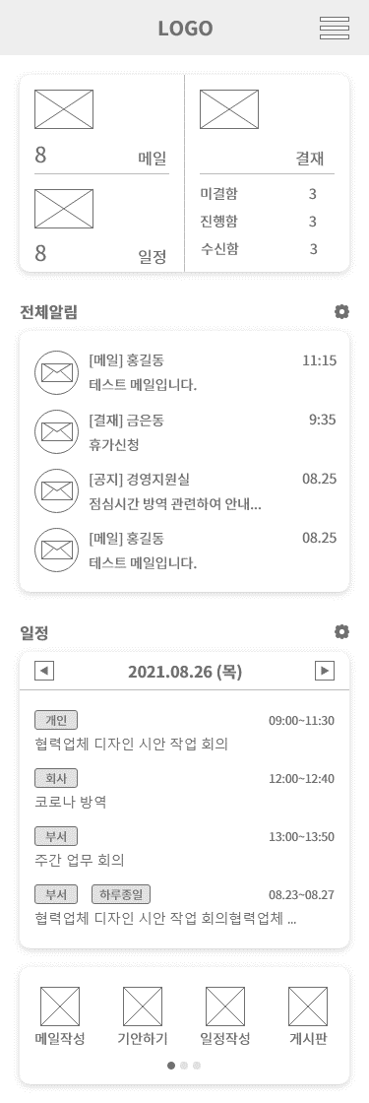 | 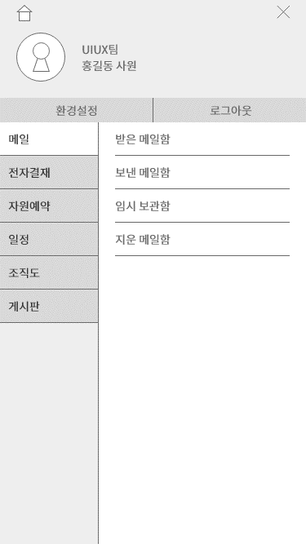 | 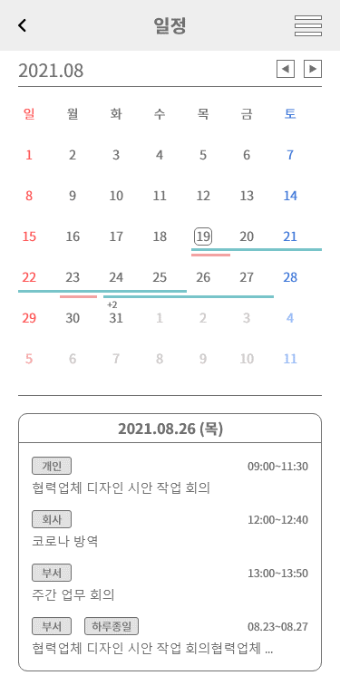

 | 모바일 그룹웨어 와이어프레임 (메인, 사용자&메뉴, 일정)
 | 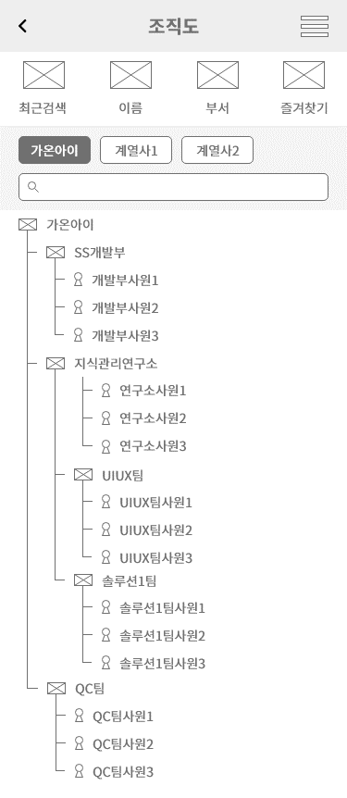 | 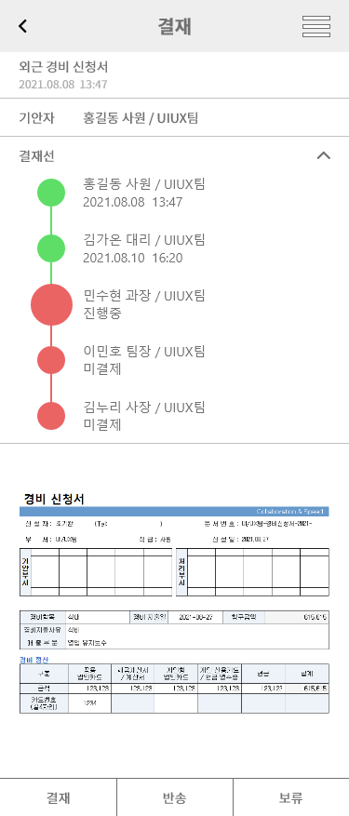

 | 모바일 그룹웨어 와이어프레임 (조직도, 결재)
모바일 그룹웨어 시안 |  | 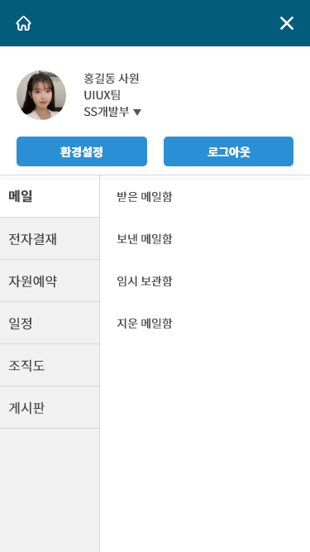 | 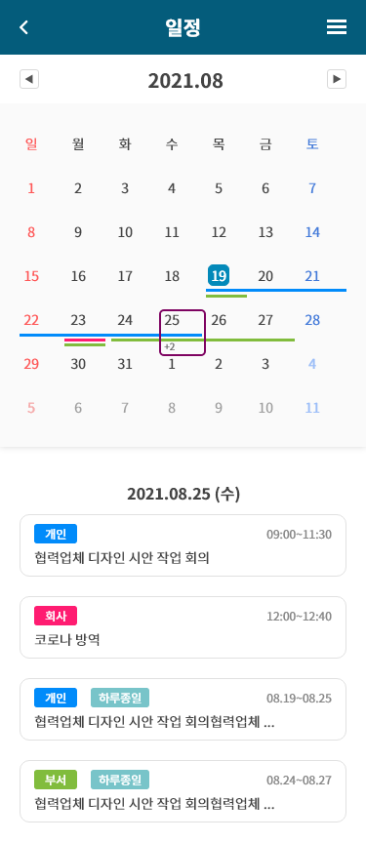

 | 모바일 그룹웨어 시안 (메인, 사용자&메뉴, 일정)
 |  | 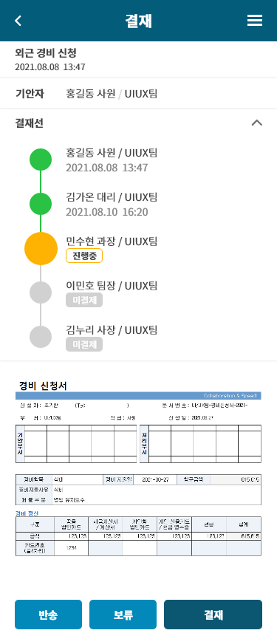 | 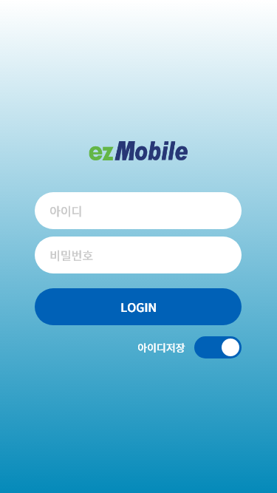

 | 모바일 그룹웨어 시안 (조직도, 결재, 로그인)

